CeldaRobotizada
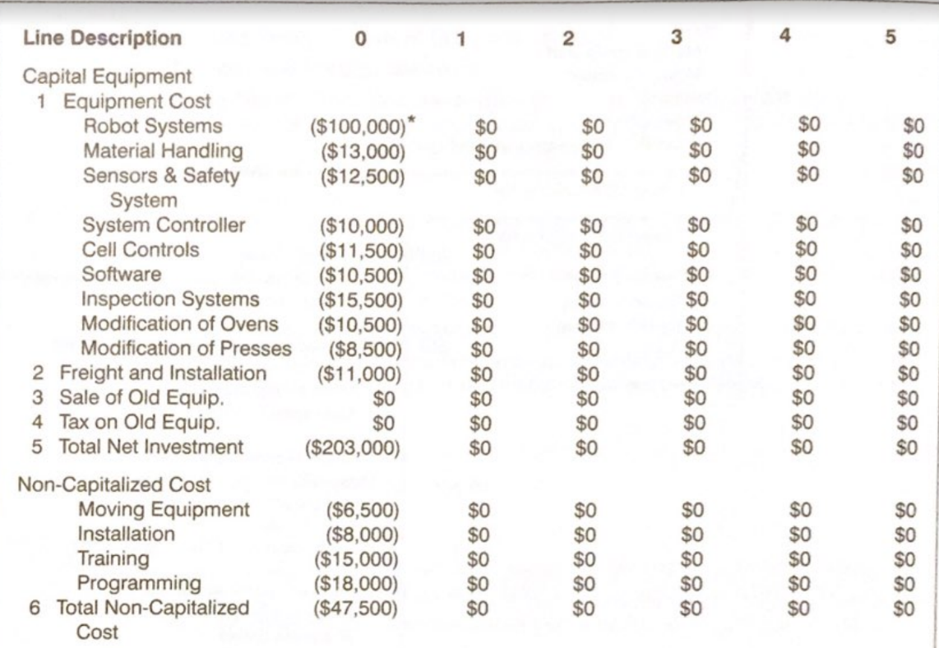
v
 | Costos capitalizados
 | Equipos | Referencia | Costo | Costo
 | Robots
 | Manejo de material
 | Sensores
 | Controladores
 | Control de la celda
 | Software (RobotStudio)
 | Software de inspección
 | Modificación de otros sistemas
 | Transporte e instalación
 | Total

 | Costos no capitalizados
 | Equipos | Referencia | Costo | Costo
 | Equipos de movimiento/manipulación
 | Instalación
 | Entrenamientos
 | Programación |  |  | $400,000,000
 | Total | $400,000,000

 | Total inversión inicial | $400,000,000

 | Costos operativos
 | Equipos | Referencia | Costo | Costo
 | Consumo energético
 | Mantenimiento
 | Programación
 | Seguro
 | Software (Licencias)
 | Depreciación |  |  | $4,000,000
 | Total | $4,000,000

Ingresos
Precio m^2 | $45,000 | Precio m^2 | $90,000 | Precio m^2 | $150,000

Producto 1 |  | Producto 2 |  | Producto 3
 |  |  |  | 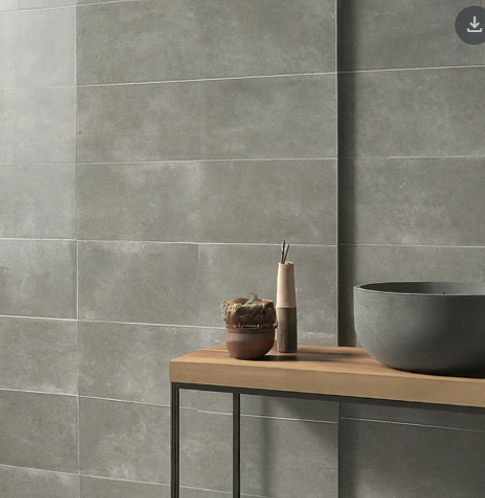

Tamaño lote (m^2) | 1.80 | Tamaño lote (m^2) | 1.44 | Tamaño lote (m^2) | 1.62
Precio de un lote | $81,000 | Precio de un lote | $129,600 | Precio de un lote | $243,000
Lotes vendidos al mes | 500 | Lotes vendidos al mes | 200 | Lotes vendidos al mes | 100
Total ganancia mensual | $40,500,000 | Total ganancia mensual | $25,920,000 | Total ganancia mensual | $24,300,000

Evaluacion
 | Inversión inicial |  |  | Costos de nómina |  |  | Costos operativos |  |  | Ventas
 | Concepto | Costo |  | Concepto | Costo |  | Concepto | Costo |  | Concepto | Costo
 | Celda robotizada | $400,000,000 |  | Celda robotizada | $0 |  | Celda robotizada | $4,000,000 |  | Producto 1 | $40,500,000
 | Comunicaciones | $60,000,000 |  | Comunicaciones | $0 |  | Comunicaciones | $3,000,000 |  | Producto 2 | $25,920,000
 | SCADA | $110,000,000 |  | SCADA | $0 |  | SCADA | $3,000,000 |  | Producto 3 | $24,300,000
 | Total | $570,000,000 |  | Total | $0 |  | Total | $10,000,000 |  | Total | $90,720,000

MES | 0 | 1 | 2 | 3 | 4 | 5 | 6 | 7 | 8 | 9 | 10 | 11 | 12
INGRESOS
Ventas |  | $90,720,000 | $90,720,000 | $90,720,000 | $90,720,000 | $90,720,000 | $90,720,000 | $90,720,000 | $90,720,000 | $90,720,000 | $90,720,000 | $90,720,000 | $90,720,000
TOTAL INGRESOS |  | $90,720,000 | $90,720,000 | $90,720,000 | $90,720,000 | $90,720,000 | $90,720,000 | $90,720,000 | $90,720,000 | $90,720,000 | $90,720,000 | $90,720,000 | $90,720,000
EGRESOS
Inversión | $570,000,000 | - | - | - | - | - | - | - | - | - | - | - | -
Costos operativos | - | $10,000,000 | $10,000,000 | $10,000,000 | $10,000,000 | $10,000,000 | $10,000,000 | $10,000,000 | $10,000,000 | $10,000,000 | $10,000,000 | $10,000,000 | $10,000,000
Costos de nómina | - | $0 | $0 | $0 | $0 | $0 | $0 | $0 | $0 | $0 | $0 | $0 | $0
TOTAL EGRESOS | $570,000,000 | $10,000,000 | $10,000,000 | $10,000,000 | $10,000,000 | $10,000,000 | $10,000,000 | $10,000,000 | $10,000,000 | $10,000,000 | $10,000,000 | $10,000,000 | $10,000,000
TOTAL
Flujo de caja | - $570,000,000 | $80,720,000 | $80,720,000 | $80,720,000 | $80,720,000 | $80,720,000 | $80,720,000 | $80,720,000 | $80,720,000 | $80,720,000 | $80,720,000 | $80,720,000 | $80,720,000
Valor presente |  | $80,720,000 | $80,720,000 | $80,720,000 | $80,720,000 | $80,720,000 | $80,720,000 | $80,720,000 | $80,720,000 | $80,720,000 | $80,720,000 | $80,720,000 | $80,720,000
Valor presente acumulado |  | $80,720,000 | $161,440,000 | $242,160,000 | $322,880,000 | $403,600,000 | $484,320,000 | $565,040,000 | $645,760,000 | $726,480,000 | $807,200,000 | $887,920,000 | $968,640,000

Valor presente acumulado
Evaluación
Costo de oportunidad | 0%
VP | $968,640,000
Inversión inicial | $570,000,000
VPN | $398,640,000
TIR | 9%
Payback | 8

ESTADO DE PERDIDAS Y GANANCIAS
Ventas | $1,088,640,000
Costos | $120,000,000
Utilidad bruta | $968,640,000
Gasto financiero | $0
Utilidad antes de impuestos | $968,640,000
Impuestos | $184,041,600
Utilidad neta | $784,598,400

